Pagina inicial

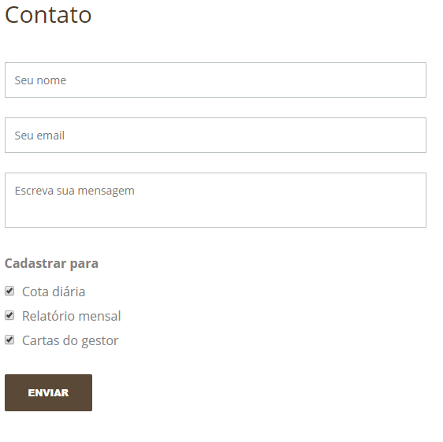
MULTIMERCADOS
FUNDOS | COTA 04/10 | DIA | MÊS | ANO | 12 MESES | 24 MESES | 36 MESES | INICIO | PL(R$) | PL 12M (R$)
VISTA MULTIESTRATEGIA FIM | 1.98467313 | -0.94% | 1.20% | 3.56% | 15.48% | 15.48% | 15.48% | 15.48% | 137,500 | 100,000
CDI |  | - | 264.97% | 51.00% | 126.22% | 126.22% | 126.22% | 126.22%
VISTA HEDGE | 1.40205690 | 0.08% | 0.25% | 4.32% | 8.89% | 8.89% | 8.89% | 8.89% | 47,000 | 40,000
CDI |  | 238.17% | 54.40% | 61.89% | 72.47% | 72.47% | 72.47% | 72.47%

RENDA VARIAVEL
FUNDOS | COTA 04/10 | DIA | MÊS | ANO | 12 MESES | 24 MESES | 36 MESES | INICIO | PL(R$) | PL 12M (R$)
VISTA FIA | 1.81460797 | -0.64% | 1.96% | 14.45% | 17.64% | 17.64% | 17.64% | 17.64% | 65,000 | 54,000

INDICES
IBX |  | -0.87% | 2.95% | 13.85% | 14.78% | 14.78% | 14.78% | 14.78%
CDI |  | 0.03% | 0.45% | 6.99% | 12.27% | 12.27% | 12.27% | 12.27%

O Vista FIA tem início em 30/12/2014, o Vista Multiestratégia FIM tem início em 30/01/2015, e o Vista Hedge FIM tem início em 08/05/2018. |  |  |  |  |  |  |  |  | PL TOTAL (R$) | 194,123

 |  |  |  |  |  |  |  |  | PL(R$)
 |  |  |  |  |  |  |  | Macro | 123

